Kurs 1
Sentral Nr. |  |  |  | Tekster Nødlysanlegg CBS Euro |  |  | Husk å velge ML/LL med DIP-switch 1:
Kurs Nr. | 1 |  |  |  |  |  | ON = Ledelys | Adresseringshjul og DIP-switch 2
 |  |  | Kryss av for markeringslys/ledelys |  |  |  | OFF = Markeringslys | for adressering av armaturer
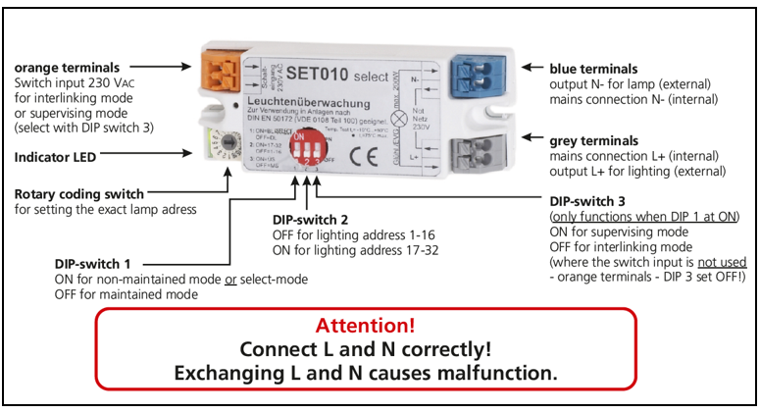
Lampe Nr. | Kundetekst (Bygg, etasje) | Kundetekst (Rom nr., Rombeskrivelse) | ML | LL | Type armatur (Velg fra nedtrekk) | Effekt
1
2
3
4
5
6
7
8
9
10
11
12
13
14
15
16
17
18
19
20

